Как пользоваться
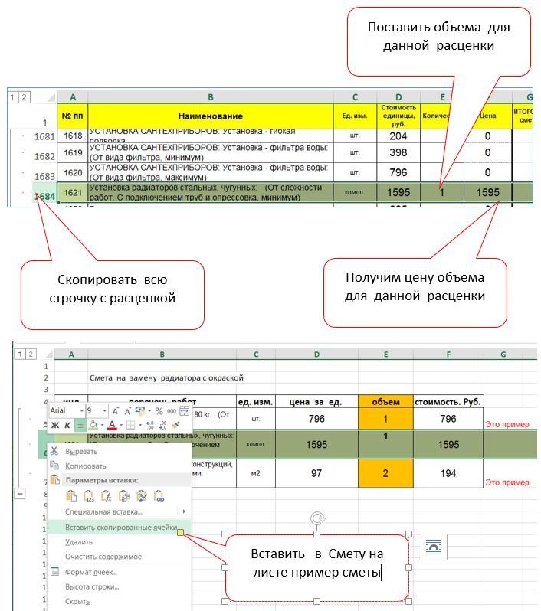
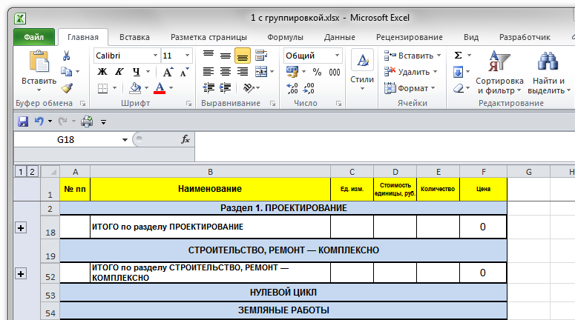
клик на 2 - развернуть все разделы
клик на + отдельно развернуть раздел
клик на 1 - свернуть все разделы
сумма по разделу

Перед поиском удобнее развернуть разделы, нажав цифру 2 в левом верхнем углу.

Пример составления коммерческой сметы используя данный сборник

